背包界面
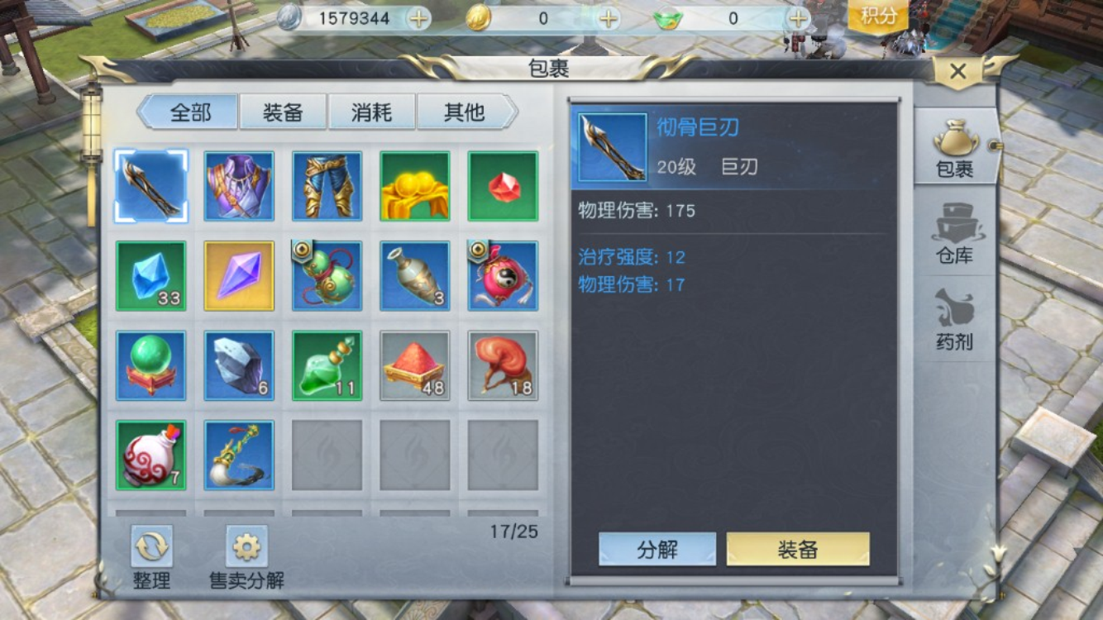
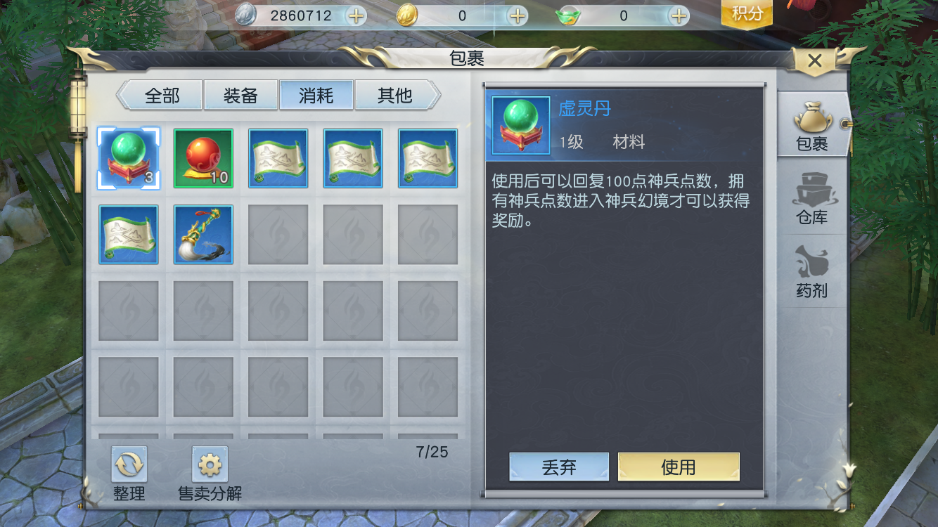
装备穿着等级，如果装备等级不符合则在等级处显示红色
消耗品是指药品等可以使用的道具
其他就是非消耗类的材料

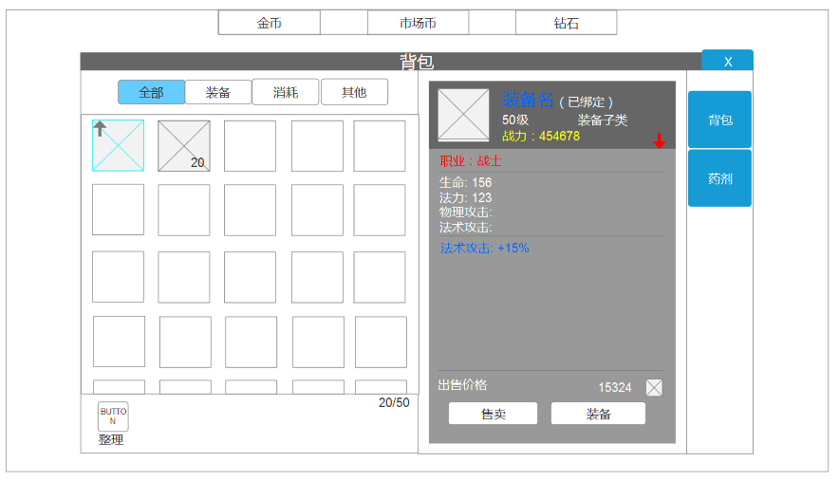
如果已经绑定的装备，则会在装备名后面显示"(已绑定)"

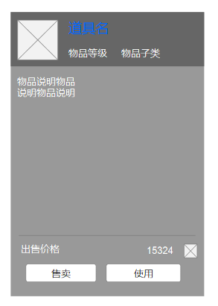
如果职业对应，则不显示
如果职业不对应，则显示

如果是有提升且符合玩家职业的装备，会在背包里显示绿色向上箭头
道具的tips就比装备的部分简单很多

1，如果和本职业不相符则不显示箭头
2，战力和已经装备的相比有提升显示上升绿色箭头
3，战力和已经装备的相比有下降显示下降红色箭头

如果是可以使用的道具，会显示使用按钮
武器不会叠加存放在背包里，只有道具和药瓶可以

白色是基本属性
蓝色是附加属性

整理功能：
1，先装备，再消耗，再其他
2，装备按照使用等级降序排列
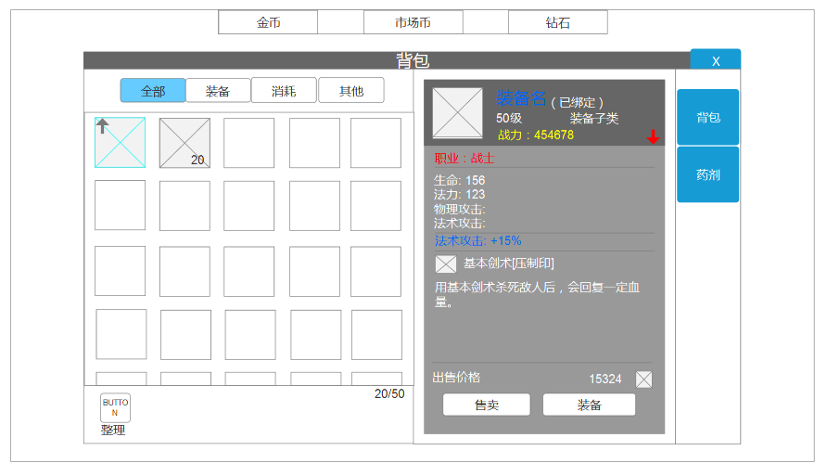

可以通过功能解锁背包总格子数

1，进入界面以后，默认会选择全部分页，并且会选中第一个目标
2，每次进入背包界面或者其中一个分页都是自动整理好的
3，如果是已经洗练铭文的武器，则会在下方增加铭文说明

参考界面：《镇魔曲》背包

